Ifi Lanyok Csapat alapszakasz
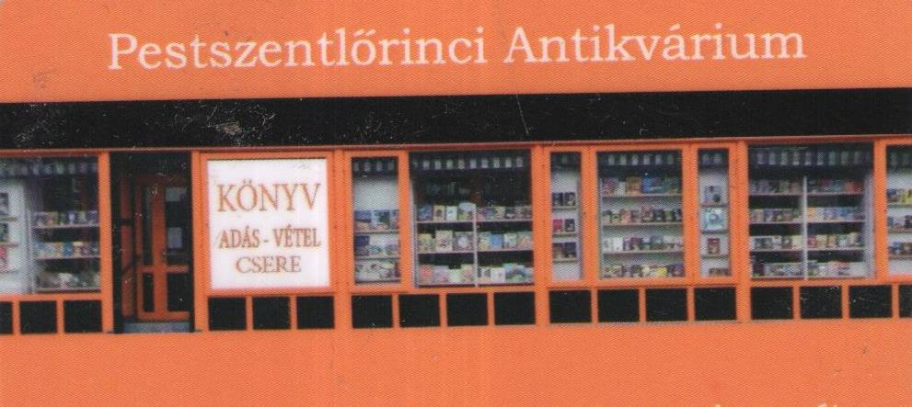
2019. Ifjúsági Lányok Csapat Orszagos Bajnoksag

ALAPSZAKASZ EREDMÉNYEK

 |  | Vasas SC Girling |  |  | UTE Sivatagi Rohamkukacok |  |  | White Sharks |  |  | UTE Jégkristályok |  |  | Pont | Button átlag cm | Nyert kő / Nyert end

1 | Vasas SC Girling |  |  |  | 14 | - | 0 | 13 | - | 1 | 13 | - | 1 | 6 | 124.3 | 40
 |  |  |  |  | 6 | - | 0 | 5 | - | 1 | 5 | - | 1 |  |  | 16
2 | UTE Sivatagi Rohamkukacok | 0 | - | 14 |  |  |  | 5 | - | 7 | 1 | - | 13 | 0 | 161.5 | 6
 |  | 0 | - | 6 |  |  |  | 2 | - | 5 | 1 | - | 6 |  |  | 3
3 | White Sharks | 1 | - | 13 | 7 | - | 5 |  |  |  | 5 | - | 11 | 2 | 185.2 | 13
 |  | 1 | - | 5 | 5 | - | 2 |  |  |  | 3 | - | 5 |  |  | 9
4 | UTE Jégkristályok | 1 | - | 13 | 13 | - | 1 | 11 | - | 4 |  |  |  | 4 | 88.0 | 25
 |  | 1 | - | 5 | 6 | - | 1 | 4 | - | 3 |  |  |  |  |  | 11

